一手房
项目名称 | 物业类型 | 销售状态 | 报价 | 装修状况 | 开发企业 | 关联地块编号 | 拿地时间 | 成交楼面价(元/㎡) | 与本案距离
山屿·西山著 | 住宅 | 在售 | 53000元/平方米(2024-02-27) | 毛坯 | 北京锐达置业有限公司 | 京土整储挂(海)[2017]055号 | 2017-08-08 | 41778元/㎡ | 0m
葛洲坝北京紫郡兰园 | 住宅 | 在售 | 53000元/平方米(2024-02-28) | 带装修 | 葛洲坝(北京)发展有限公司 | 京土整储挂(海)[2017]100号 | 2018-01-12 | 40865元/㎡ | 141m
中海中旅·西山观复 | 住宅 | 在售 | 85000元/平方米(2024-08-21) | 带装修 | 星旅(北京)房地产开发有限公司 | 京土储挂(海)[2024]003号 | 2024-02-22 | 63464元/㎡ | 1081m

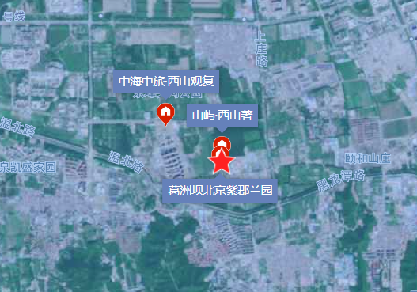

二手房
项目名称 | 物业类型 | 参考成交价(元/㎡) | 装修状况 | 建筑年代 | 关联地块编号 | 开发企业 | 拿地时间 | 成交楼面价(元/㎡) | 与本案距离
保利西山林语 | 住宅 | 63167元/㎡ | 毛坯 | 2010 | -- | 保利(北京)房地产开发有限公司 | -- | -- | 963m
六所宿舍楼 | 住宅 | 62338元/㎡ | -- | 2000 | -- | -- | -- | -- | 1038m
西六建材工贸宿舍 | 住宅 | 66581元/㎡ | 带装修 | 1988 | -- | 无开发商 | -- | -- | 1481m
福溪家园 | 住宅 | 54059元/㎡ | -- | 2000 | -- | 未知 | -- | -- | 1685m
温泉45号院 | 住宅 | 56708元/㎡ | 带装修 | 2003 | -- | -- | -- | -- | 1906m
